5.1 Форма для использования
РАБОЧИЙ ТЕХНИЧЕСКИЙ ОТЧЕТ |  |  |  |  | НОМЕР: 202010GN0012
 |  |  |  |  | ДАТА: 30.10.20
Наименование предприятия |  |  |  | "NAVOIY AVTOSAVDO" MCHJ
Ф.И.О. составившего отчет |  |  |  | ДУШАМОВ ЁРКИН
Номер телефона с кодом города |  |  |  | 943700028
Модель |  |  | Идентификационный номер автомобиля |  | Пробег | Дата продажи
Ласетти |  |  | XWB5V31BVLA566206 |  |  | 2020-10-19
Обстоятельства при которых обнаружена проблема |  |  |  | Описание проблемы
 |  |  |  | Владелец а/м жалуется: Не регулируется правая сторона зеркало заднего вида. В автомобиле не имеется моторчик зеркало заднего вида.
А. |  | Автомобиль стоял, двигатель не работал
В. | Автомобиль находился в движении: |  |  | Информация относительно проблемы (Приложить фотграфии неисправности)
 |  | При торможении
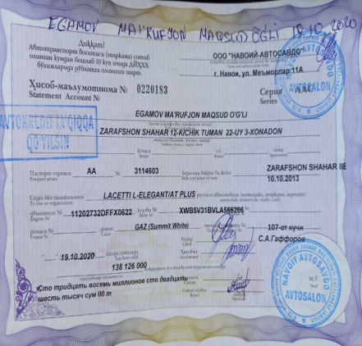
 |  | При переходе от ускорения к накату
 |  | При переключение на задний ход |  | Фото VIN а/м | 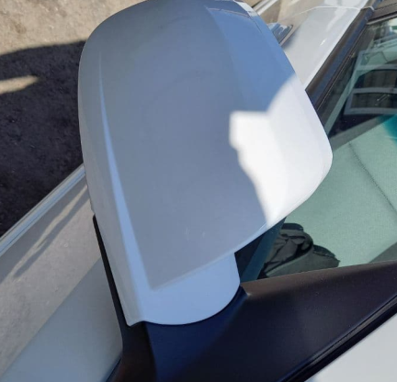 Фото пробег а/м
 |  | При повороте
 |  | При ускорении
 |  | При замедлении
 |  | При ______ оборотах в минут
 |  | При любой скорости
 |  | На неровной дороге
 |  | На _____ передаче
С. | При использовании:
 |  | Тормозов |  | 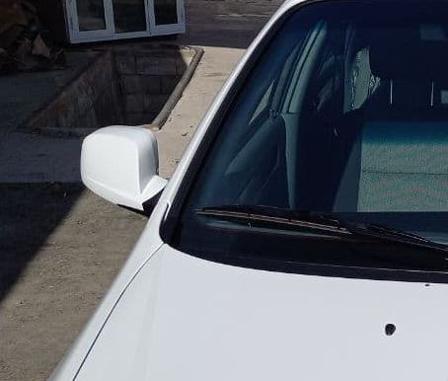 Общий вид дефектной части
 |  | При повороте руля
 |  | При выключении сцепления
 |  | Обогревателя / кондиционера
 |  | При работе стеклоочистит / омывателя
 |  | При включении радио / CD проигрыват
 |  | Обогревателя заднего стекла
 |  | Прочее
D. | При работе двигателя:
 |  | При запуске
 |  | При прогреве
 |  | На холотом ходу
 |  | При горячем двигателе
E. | Возникает:
 |  | При ускорении
 |  | При высоких оборотах двигателя
 |  | При большой скорости
 |  | При большой загрузке багажника
 | Когда случается по времени: |  |  | Информация о проблемной детали
 |  | Всегда |  | Номер детали по каталогу:
 |  | Иногда |  | Наименование детали: | Зеркало заднего вида.
 |  | После _____ км движения |  | Название поставщика:
 |  | После _____ минут езды |  | LOT № детали:
Действия инженера по гарантии дилерского предприятия |  |  |  | Составлени технический отчет и направлен АО "UZAUTOMOTORS". Требуется содействие работников завода АО "UZAUTOMOTORS".

Ответственный Отдел по принятию мер и исследованию проблемы

 |  |  |  | (заполняется со стороны Отдела Гарантии качества АО "GM Uzbekistan")

